Estadísticas
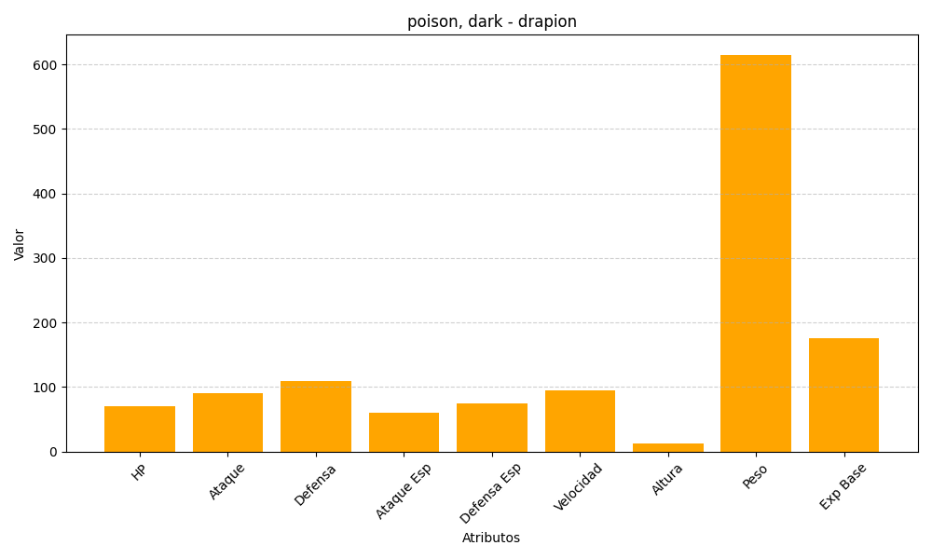
ID | Nombre | Tipo | HP | Ataque | Defensa | Ataque Especial | Defensa Especial | Velocidad | Altura | Peso | Experiencia Base
452 | drapion | poison, dark | 70 | 90 | 110 | 60 | 75 | 95 | 13 | 615 | 175

